Enunciado
En agosto de 2023, una refinería ubicada en el Mediterráneo, con una configuración de hidroskimming, se encuentra en la necesidad de adquirir un suministro de crudo medio a ligero y de características "sour" para cumplir con su programa de procesamiento del mes de septiembre. La fecha requerida para la adquisición de este crudo sería aproximadamente alrededor del día 15 del mencionado mes

Cargamentos disponibles
600.000 barriles de crudo Ural (de origen Rusia) con una densidad API de 29,9 y contenido de azufre de 1,65%

675.000 barriles de crudo Grane Blend (de origen Noruega) con una densidad API de 28,8 y contenido de azufre de 0,6%

675.000 barriles de crudo Flotta (del Mar del Norte) con una densidad API de 36,9 y contenido de azufre de 0,82%

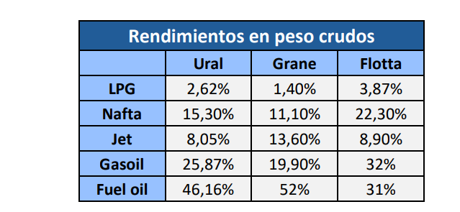
Rendimientos en peso crudos
 | Báltico | Mar del Norte | Mar del Norte
 | Ural | Grane | Flotta
LPG | 2.62% | 1.40% | 3.87%
Nafta | 15.30% | 11.10% | 22.30%
Jet | 8.05% | 13.60% | 8.90%
Gasoil | 25.87% | 19.90% | 32.00%
Fuel Oil | 46.16% | 52.00% | 31.00%
Others | 2.00% | 2.00% | 1.93%
 | Dtd Brent -12,00 $/bbl | DTD +0,40 $/bbl | DTD -0,30 $/bbl | CIF

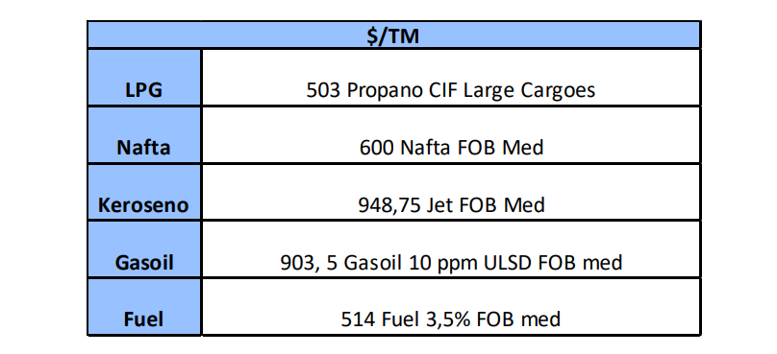
Precios productos conocidos

LPG | Propano CIF Large Cargoes | 503
Nafta | Nafta FOB Med | 600
Keroseno | Jet FOB Med | 948.75
Gasoil | Gasoil 10 ppm ULSD FOB Med | 903.5
Fuel | Fuel 3,5% FOB Med | 514

Brent Dated | 86.65

